表紙
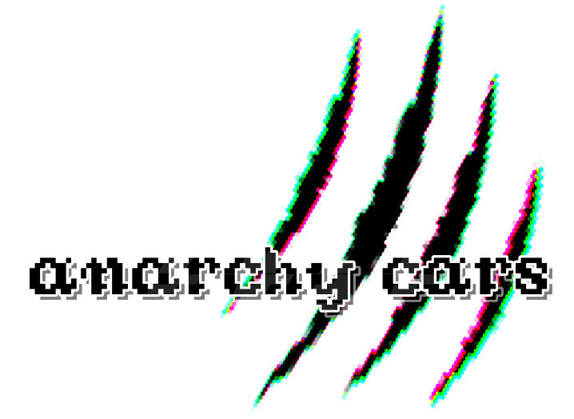

チーム名 | SilenceFujta

リーダー | 藤田勇一

メンバー | 小原立暉 | 柿崎亜実 | 酒井南勝 | 橋本賢太 | 若木一真

全体構想
全体リスト
画面構成リスト
項目 | 内容
ゲームの概要 | ゲームの概要説明
ゲームの流れ | ゲームの流れのフローチャート
各種画面リスト | 各種画面の構想

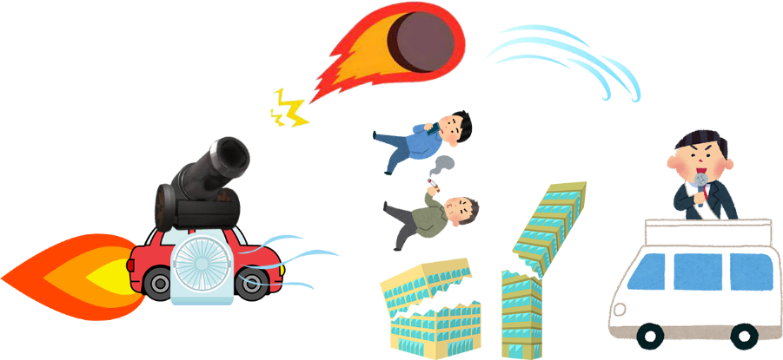

ゲームの概要
リスト

 | コンセプト | やってはいけないことをする背徳感
 | 世界観 | 基本は普通の町（jobi付近のイメージ）だが、 派手な建物（目的物）など雰囲気を壊すものなどが多めにある。 門が閉まるなど何かおかしい町のような雰囲気。
 | 主人公 | 色々な力（正義の鉄槌）を持っている車（を操縦してる人）。 改造車やスピード違反など一見めちゃくちゃな行動をしているように見えるが、 実はそれは町を良くするための行動。ダークヒーロー（正義の使者）
 | クリア条件 | 時間制限内で門から町を脱出する。 警察に攻撃されて鋼の心（耐久度）がなくなっていない。
 | 目的 | 悪いやつをできるだけ倒し治安を良くすること。 目印として悪い奴を倒していくとDarkLicenseが上がっていくが、 それに伴い警察が増えてくる。

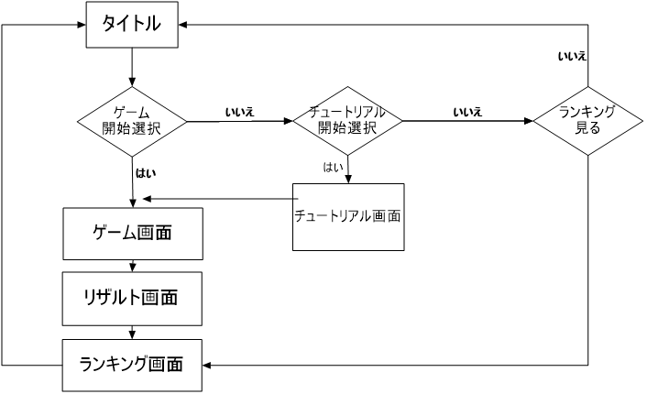
ゲームの流れ
リスト

リスト
画面構成リスト
項目 | 内容
タイトル | タイトルの画面構想
ゲーム | ゲーム画面の構造
チュートリアル | チュートリアル画面の構造
リザルト | リザルト画面の構造
ランキング | チュートリアル画面の構造

タイトル背景（3D）
タイトルロゴ
ゲーム開始
チュートリアル
ランキング
タイトル画面
画面リスト
 |  |  | 各種項目 | 動き
 |  |  | タイトル背景 | 全体マップを回転させる？
 |  |  | タイトルロゴ | 画像
 |  |  | カーソル | 十字キーで選択項目ごとの横に動かす
 |  |  | 選択項目 | テキスト画像・選択中を点滅させる

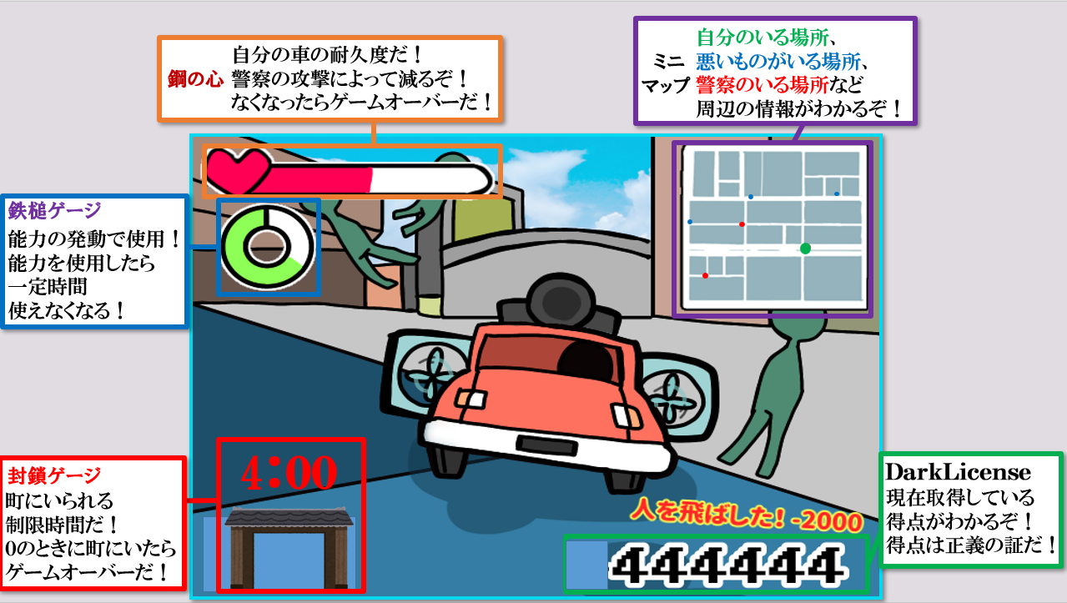
ゲーム画面
画面リスト
 |  |  | 各種項目 | 動き
 |  |  | 視点 | 後ろ斜めから見下ろす
 |  |  | 鋼の心（耐久度） | ダメージを受けたら右から白くなっていく？
 |  |  | 鉄槌ゲージ（能力ゲージ） | 徐々に明るくなっていく丸？
 |  |  | DarkLicense（得点） | 数値
 |  |  | 得点ログ | プレイヤーの行動で表示されるテキスト画像
 |  |  | ミニマップ | 地形と自分・警察・目的地がわかる地図
 |  |  | 封鎖ゲージ | 徐々に閉まっていくアニメーション画像

チュートリアル画面
画面リスト
 |  |  | 各種項目 | 動き

リザルト背景（3D）
テキスト
PressEnter
リザルト画面
画面リスト
 |  |  | 各種項目 | 動き
 |  |  | リザルト背景 | 結果によってマップを変える？
 |  |  | テキスト | 結果によってテキスト画像を変えて貼る？
 |  |  | PressEnter | テキスト画像を点滅？

町の背景（3D）？
ランキング
現在のプレイのスコア
ランキング画面
画面リスト
 |  |  | 各種項目 | 動き
 |  |  | 町の背景 | 町の背景をそのまま
 |  |  | ランキング | 過去のプレイの5位まで表示
 |  |  | スコア | スコア数値を表示

